Лист 1
Прайс-лист
МИР ПРЯЖИ

В валюте: руб. (курс 1).
Цены указаны на 07.08.2020

№ | Номенклатура/ Характеристика номенклатуры | Описание | Изображение | Артикул | Цена | Ед. | Остаток | Ссылка на сайт
 | Булавки для незакрытых петель KnitPro, 45502 | Булавки для незакрытых петель KnitPro, 45502 |  | 45502 | 135.00 |  |  | Изображение
 | Булавки для незакрытых петель KnitPro, 45502 |  |  |  | 135.00 | шт | 4 | Изображение
 | Деревянный крючок-спица для нукинга KnitPro, 4.00мм 23505 | Деревянный крючок-спица для нукинга KnitPro, 4.00мм 23505 | 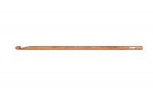 | 23505 | 107.00 |  |  | Изображение
 | Деревянный крючок-спица для нукинга KnitPro, 4.00мм 23505 |  |  |  | 107.00 | шт | 2 | Изображение
 | Иглы для сшивания трикотажных изделий KnitPro, 4шт в упак10806 | Иглы для сшивания трикотажных изделий KnitPro, 4шт в упак10806 |  | 10806 | 74.00 |  |  | Изображение
 | Иглы для сшивания трикотажных изделий KnitPro, 4шт в упак10806 |  |  |  | 74.00 | шт | 177 | Изображение
 | Маркер для вязания "Булавка" KnitPro, 30шт в упак10805 | Маркер для вязания "Булавка" KnitPro, 30шт в упак10805 | 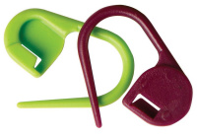 | 10805 | 116.00 |  |  | Изображение
 | Маркер для вязания "Булавка" KnitPro, 30шт в упак10805 |  |  |  | 116.00 | шт | 1 | Изображение
 | Набор туб для спиц KnitPro, 10945 | Набор туб для спиц KnitPro, 10945 | 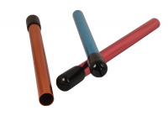 | 10945 | 442.00 |  |  | Изображение
 | Набор туб для спиц KnitPro, 10945 |  |  |  | 442.00 | шт | 9 | Изображение
 | Набор: тросик 126см (150 см), заглушки и кабельный ключик KnitPro, 10505 | Набор: тросик 126см (150 см), заглушки и кабельный ключик KnitPro, 10505 | 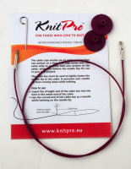 | 10505 | 109.00 |  |  | Изображение
 | Набор: тросик 126см (150 см), заглушки и кабельный ключик KnitPro, 10505 |  |  |  | 109.00 | шт | 5 | Изображение
 | Спицы вспомогательные для кос 2 шт KnitPro, 2,5мм и 4мм 45501 | Спицы вспомогательные для кос 2 шт KnitPro, 2,5мм и 4мм 45501 |  | 45501 | 91.00 |  |  | Изображение
 | Спицы вспомогательные для кос 2 шт KnitPro, 2,5мм и 4мм 45501 |  |  |  | 91.00 | шт | 15 | Изображение
 | Спицы вспомогательные для кос 2 шт KnitPro, 6мм и 8мм 45503 | Спицы вспомогательные для кос 2 шт KnitPro, 6мм и 8мм 45503 |  | 45503 | 148.00 |  |  | Изображение
 | Спицы вспомогательные для кос 2 шт KnitPro, 6мм и 8мм 45503 |  |  |  | 148.00 | шт | 6 | Изображение

